Dashboard
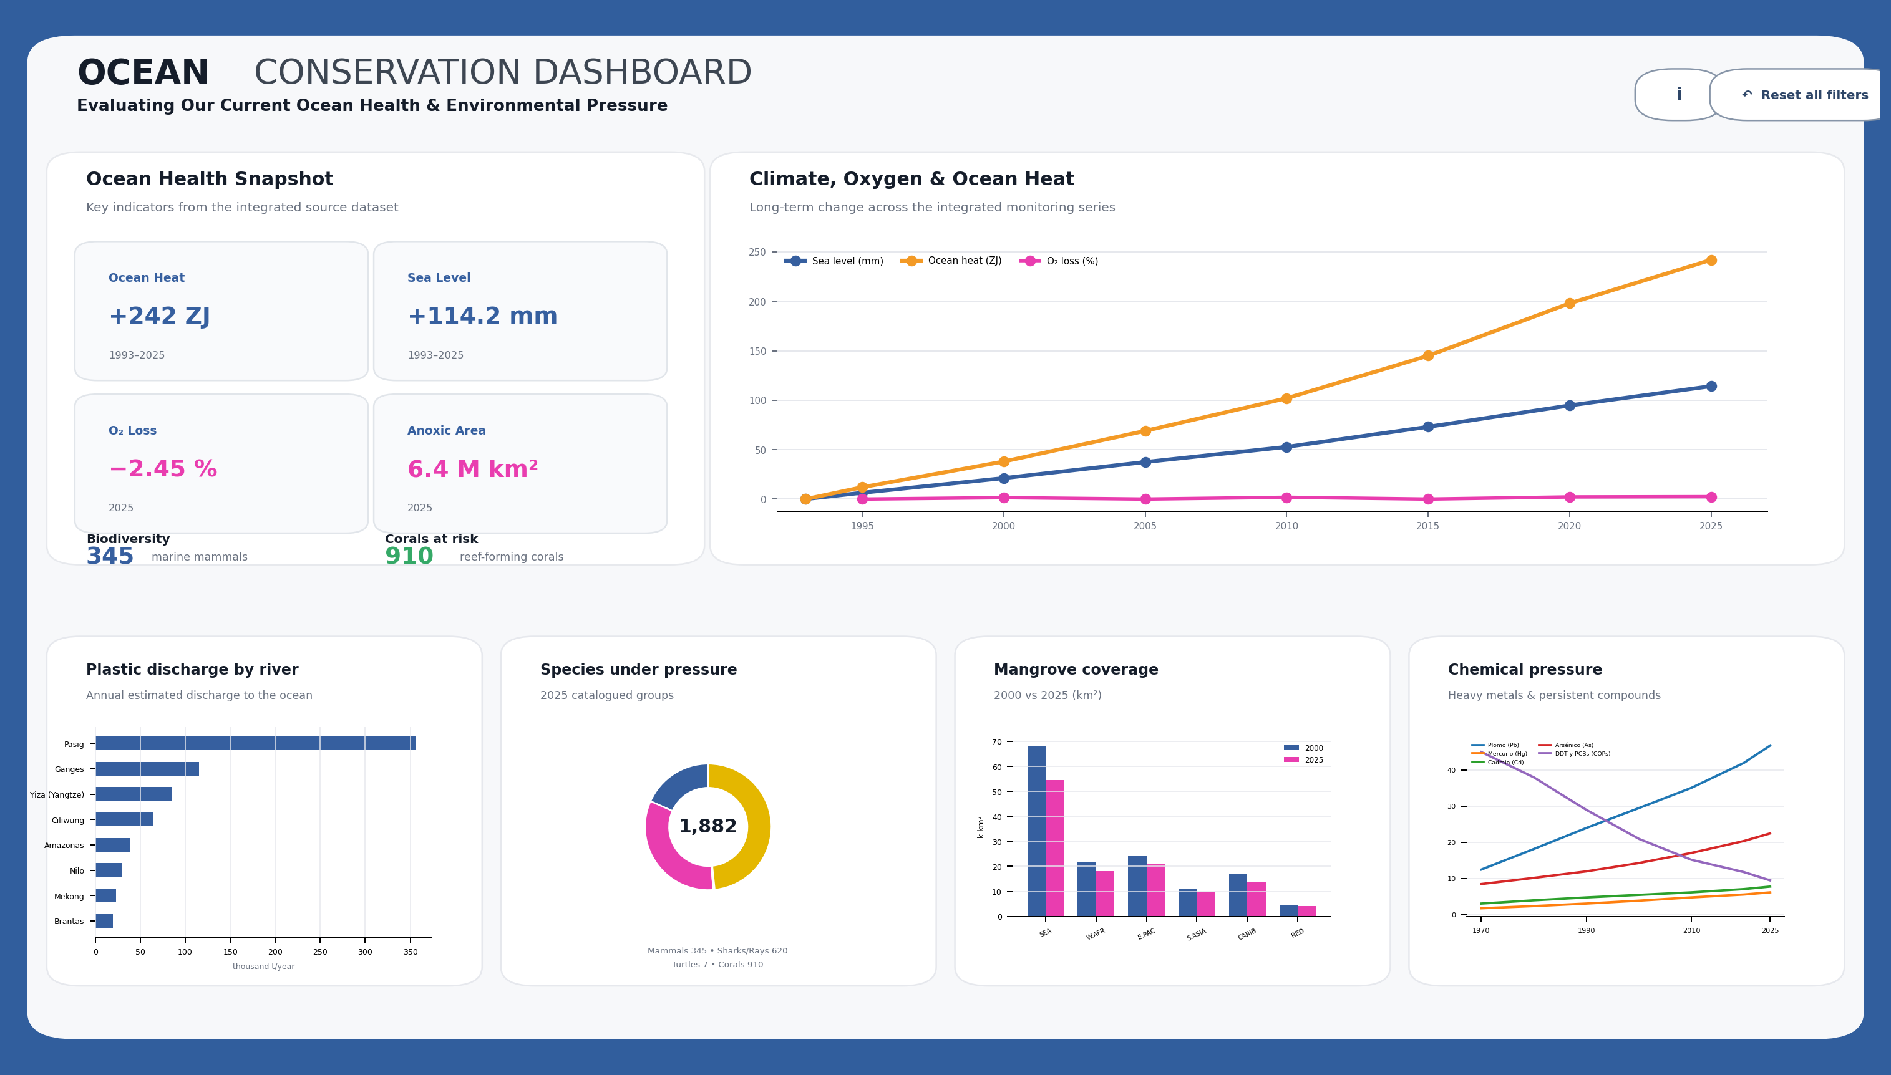

NOTA: Esta portada reproduce el diseño de referencia. Los datos y gráficos detallados están disponibles en las hojas siguientes.
Fuente: Mega_Dashboard_Oceans_FullData_Science.xlsx

Graficos
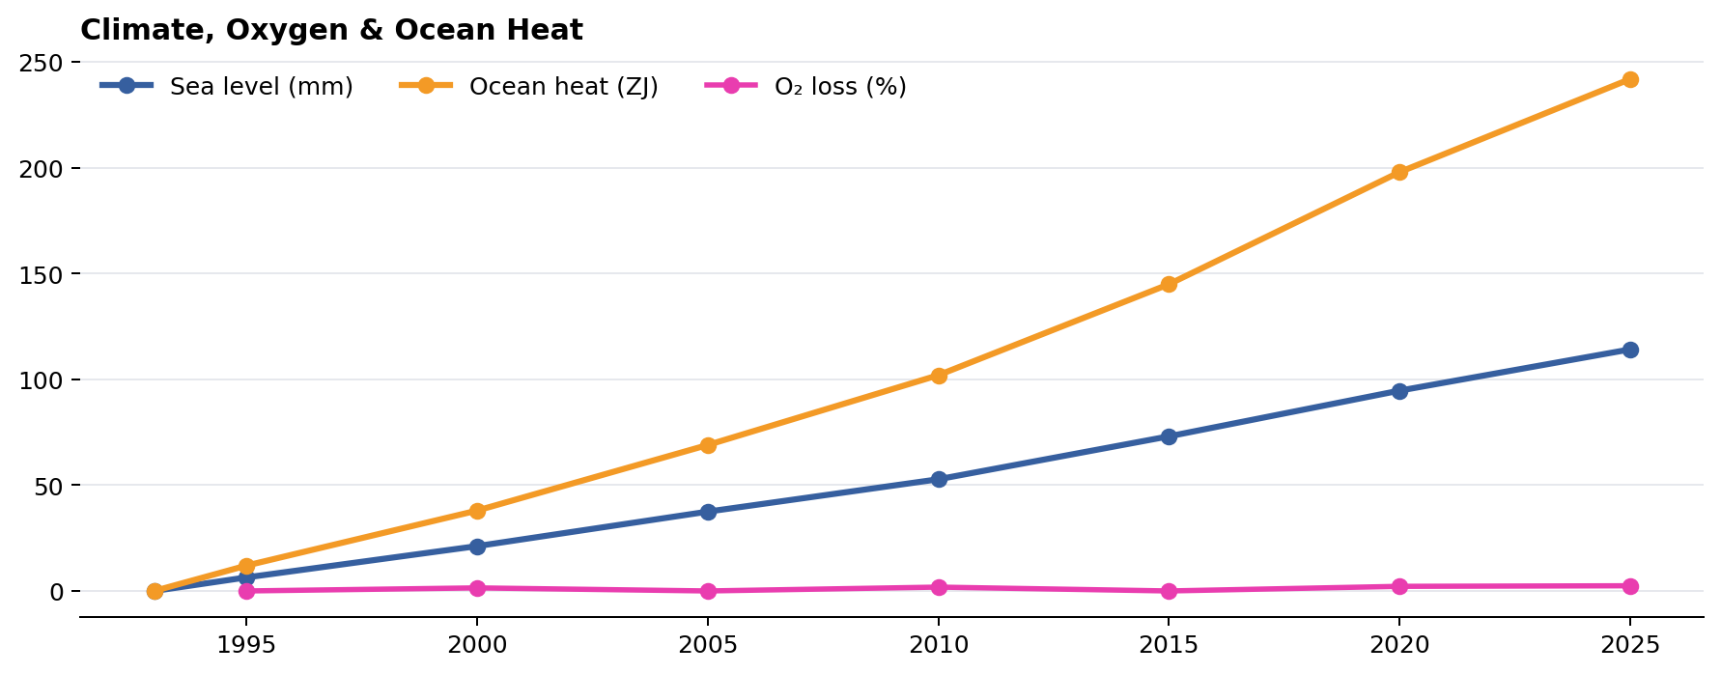
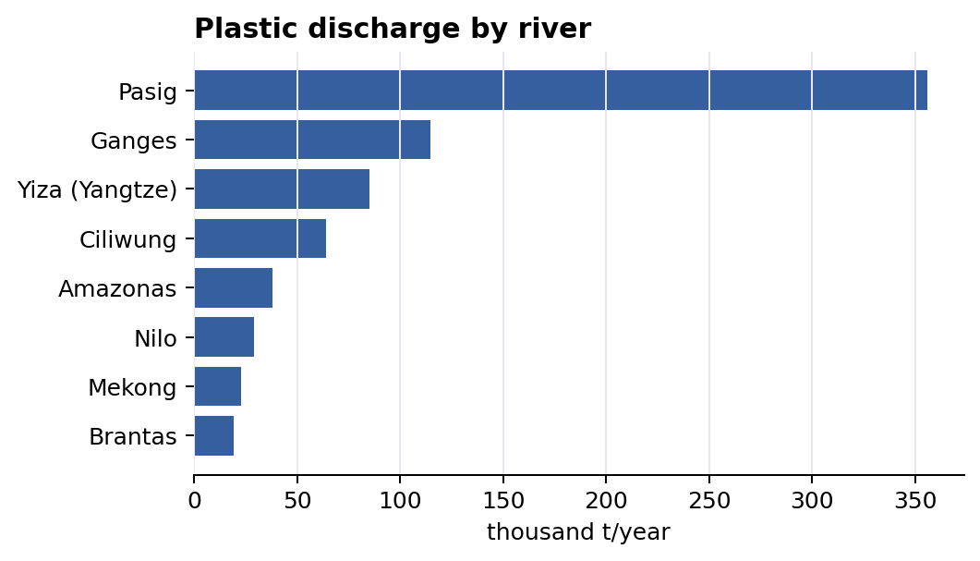
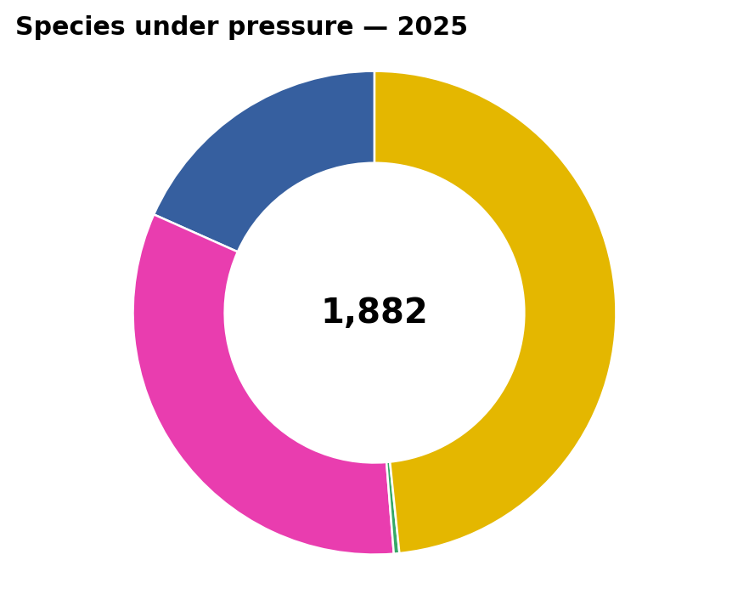
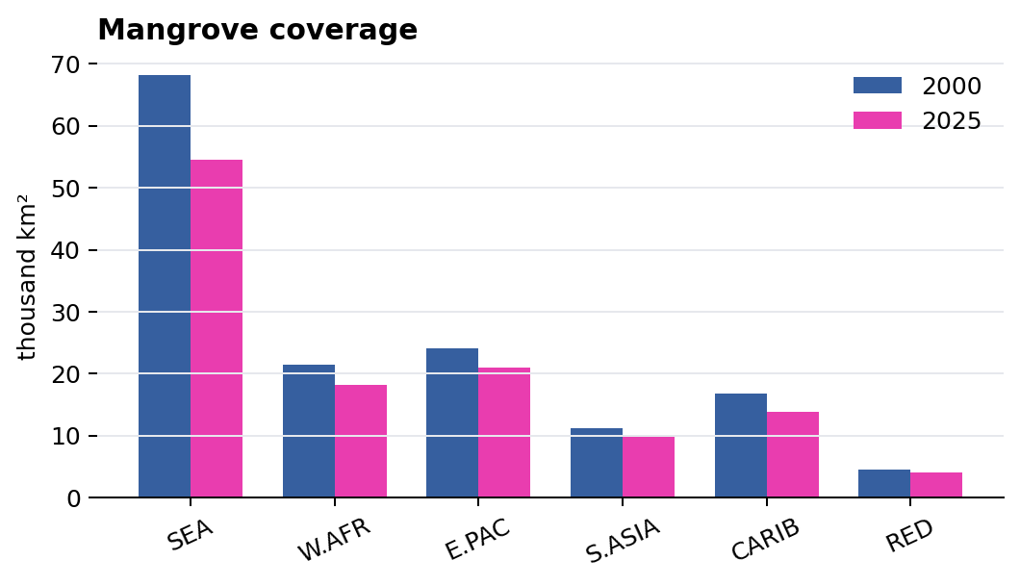
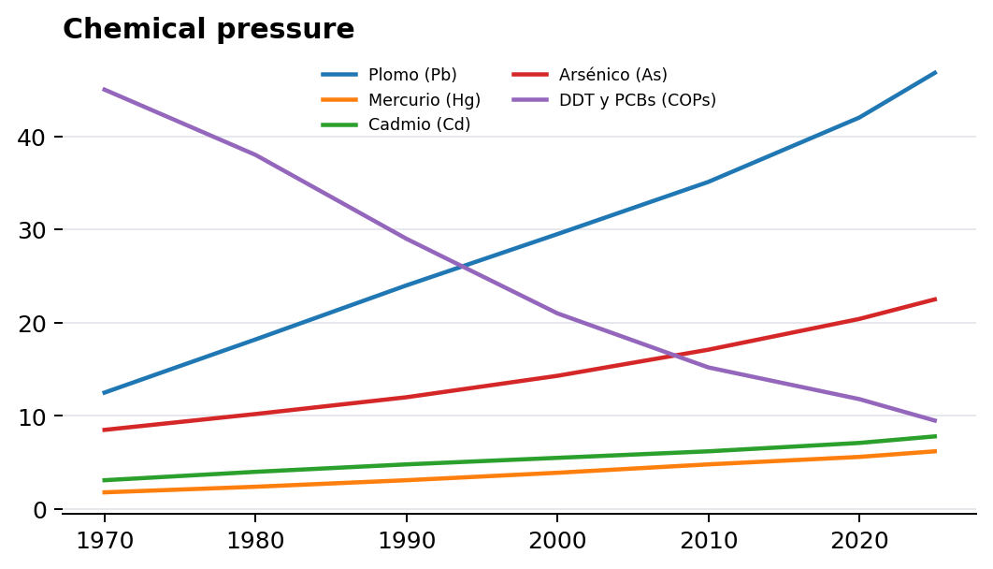
DETALLE DE GRÁFICOS
Versión ampliada para análisis y edición en Excel.

